Tabelle1
Chromium | Web | xpath=//*/li[@class = 'nav-item']/a[text()=' Profil'] | xpath=//*/li[@class = 'nav-item']/a[text()=' Abwesenheiten'] | xpath=//*/li[@class = 'nav-item']/a[text()=' Benachrichtigungen'] |  | Action
Pixel9Pro_API35 | Mobile | //android.view.View[@content-desc=" Profil"]/android.widget.TextView[@text="Profil"] | //android.webkit.WebView/android.widget.ListView//android.view.View[@content-desc=" Abwesenheiten"]/android.widget.TextView[@text="Abwesenheiten"] | //android.view.View[@content-desc=" Benachrichtigungen"]/android.widget.TextView[@text="Benachrichtigungen"] | //android.view.View[@content-desc=" Geld verdienen"]/android.widget.TextView[@text="Geld verdienen"] | Action
Record / Control | Modus | pagProfil | pagAbwesenheiten | pagBenachrichtigungen | pagGeldVerdienen | Action
Check defaults | <CHK> | <SELECTED> | <NOTSELECTED> | <NOTSELECTED> |  | <NOP>
Auswahl Page Profil | <SET> | <SELECT> |  |  |  | <NOP>
Auswahl Page Abwesenheiten | <SET> |  | <SELECT> |  |  | <NOP>
Auswahl Page Benachrichtigungen | <SET> |  |  | <SELECT> |  | <NOP>
Check defaults Page Profil | <CHK> | Check defaults |  |  |  | <NOP>
Check defaults Page Abwesenheiten | <CHK> |  | Check defaults |  |  | <NOP>
Check defaults Page Benachrichtigungen | <CHK> |  |  | Check defaults |  | <NOP>
Abwesenheit anlegen Page Abwesenheiten | <SET> |  | Abwesenheit anlegen |  |  | <NOP>
Abwesenheit Sylvester checken | <CHK> |  | Abwesenheit Sylvester checken |  |  | <NOP>
Abwesenheit Sylvester löschen | <SET> |  | Abwesenheit Sylvester löschen |  |  | <NOP>

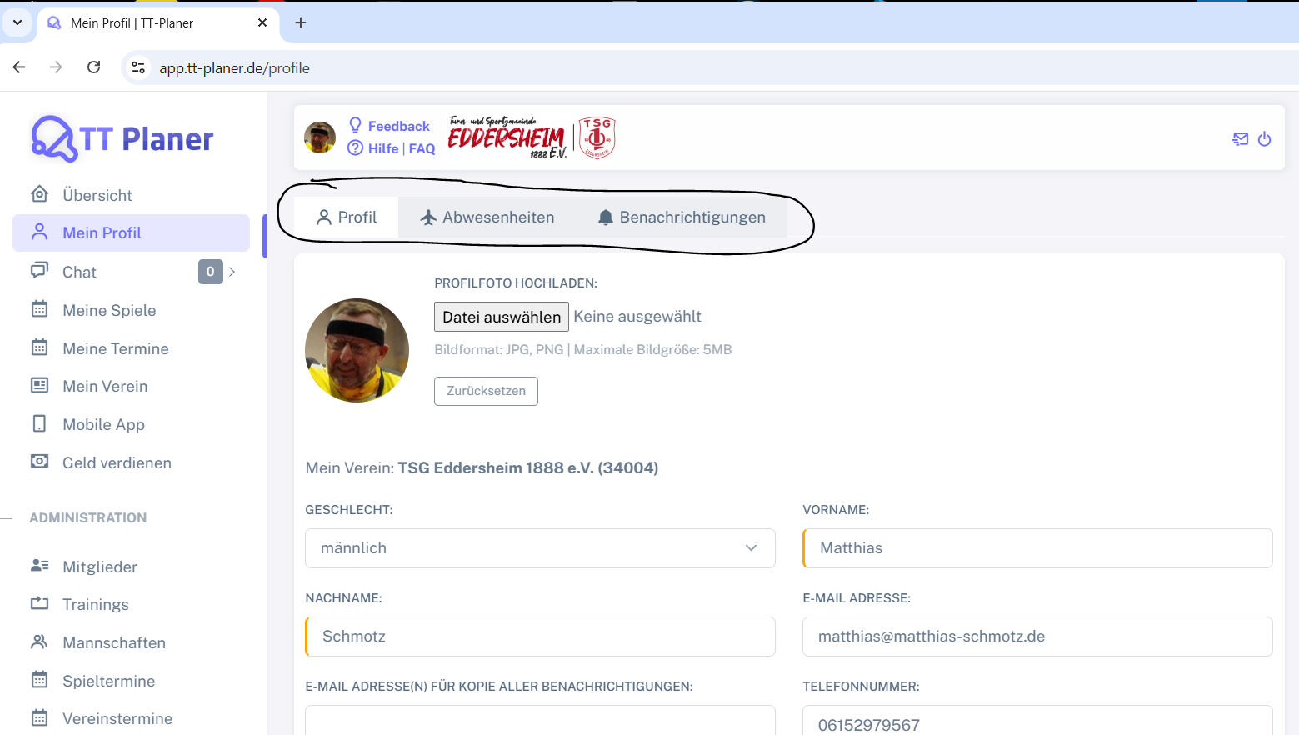

 |  |  |  | //android.webkit.WebView/android.widget.ListView

